Chi tiết địa chất
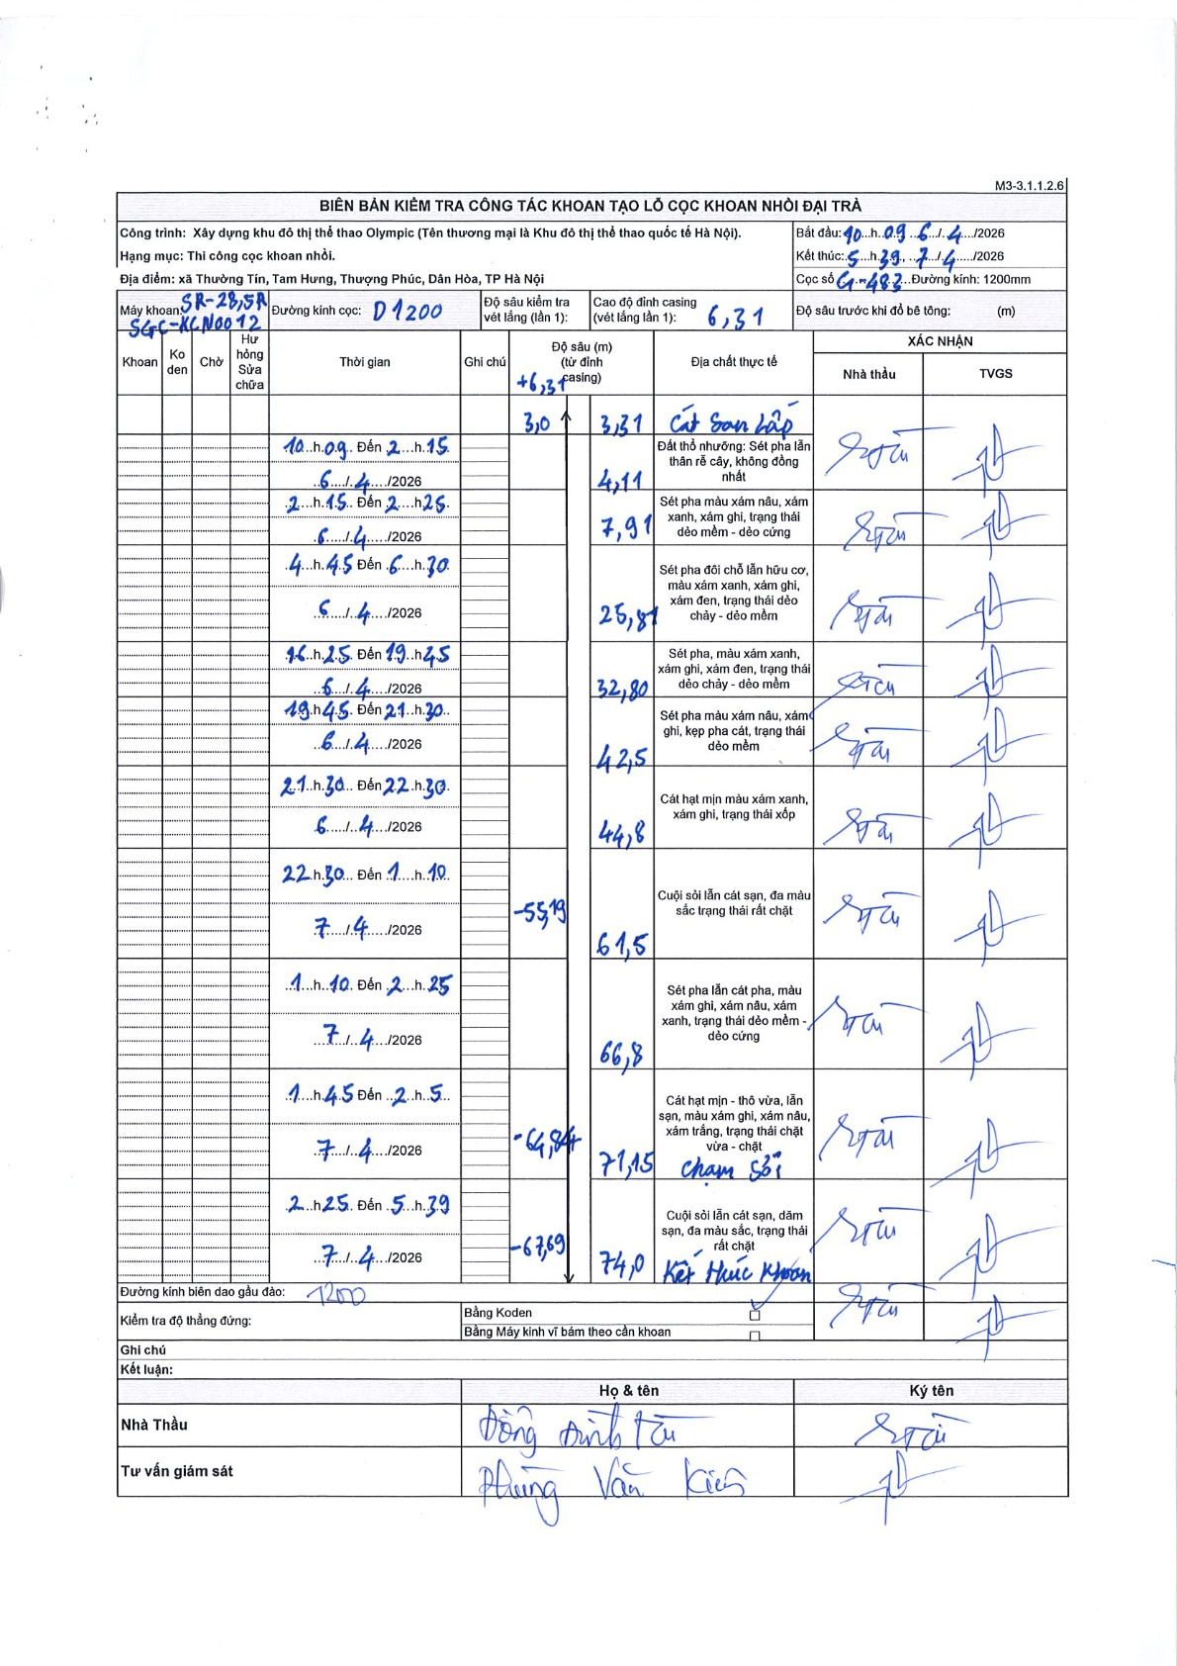
Dự án | Trống Đồng
Hạng mục | Cọc khoan nhồi
Tên bộ phận | Đại trà
Số hiệu cọc | C1-483
Tên Máy khoan | SGC-KCN0004
Đường kính | D1200
Bắt đầu thi công | 10:09 06/04/2026
Kết thúc thi công | 05:39 07/04/2026

Địa chất TT | Đường kính | Mô tả lớp thiết kế | Từ (h) | Đến (h) | Cao độ từ | Cao độ đến | T.Gian (h) | Dài (m) | V (m/h) | Ghi chú
1 | D1200 | Đất thổ nhưỡng: Sét pha lẫn thân rễ cây, không đồng nhất | 10:09 06/04/2026 | 2:15 06/04/2026 | -3.31 | -4.11 | 16.1 | 0.8 | 0.05
2 | D1200 | Sét pha màu xám nâu, xám xanh, xám ghi, trạng thái dẻo mềm - dẻo cứng | 2:15 06/04/2026 | 2:25 06/04/2026 | -4.11 | -7.91 | 0.17 | 3.8 | 22.8
3 | D1200 | Sét pha đôi chỗ lẫn hữu cơ, màu xám xanh, xám ghi, xám đen, trạng thái dẻo chảy - dẻo mềm | 04:45 06/04/2026 | 06:30 06/04/2026 | -7.91 | -25.87 | 1.75 | 17.96 | 10.26
4 | D1200 | Sét pha, màu xám xanh, xám ghi, xám đen, trạng thái dẻo chảy - dẻo mềm | 16:25 06/04/2026 | 19:45 06/04/2026 | -25.87 | -32.8 | 3.33 | 6.93 | 2.08
5 | D1200 | Sét pha màu xám nâu, xám ghi, kẹp pha cát, trạng thái dẻo mềm | 19:45 06/04/2026 | 21:30 06/04/2026 | -32.8 | -42.5 | 1.75 | 9.7 | 5.54
6 | D1200 | Cát hạt mịn màu xám xanh, xám ghi, trạng thái xốp | 21:30 06/04/2026 | 22:30 06/04/2026 | -42.5 | -44.8 | 1 | 2.3 | 2.3
7 | D1200 | Cuội sỏi lẫn cát sạn, đa màu sắc trạng thái rất chặt | 22:30 06/04/2026 | 01:10 07/04/2026 | -44.8 | -61.5 | 2.67 | 16.7 | 6.26 | Vét lắng lần 1 tại -55.19
8 | D1200 | Sét pha lẫn cát pha, màu xám ghi, xám nâu, xám xanh, trạng thái dẻo mềm - dẻo cứng | 01:10 07/04/2026 | 02:25 07/04/2026 | -61.5 | -66.8 | 1.25 | 5.3 | 4.24
9 | D1200 | Cát hạt mịn - thô vừa, lẫn sạn, màu xám ghi, xám nâu, xám trắng, trạng thái chặt vừa - chặt | 01:45 07/04/2026 | 02:5 07/04/2026 | -66.8 | -71.15 | 0.33 | 4.35 | 13.05 | Chạm sỏi tại -64.84 (theo ghi chú bản vẽ)
10 | D1200 | Cuội sỏi lẫn cát sạn, dăm sạn, đa màu sắc, trạng thái rất chặt | 02:25 07/04/2026 | 05:39 07/04/2026 | -71.15 | -74 | 3.23 | 2.85 | 0.88 | Kết thúc khoan tại -67.69 (theo ghi chú bản vẽ)

ẢNH BIÊN BẢN GỐC

